Riesgoss
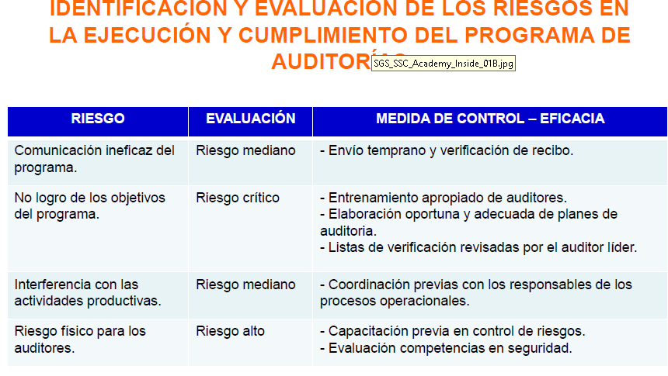

315
11:00:00
3118621190

